상품제안서
타이틀리스트 pro v1/v1x 6구 볼마커2p 골프공 선물세트 | 상품코드: F32424

 |  |  |  |  |  |  | 02-412-0044 | www.easy1.co.kr
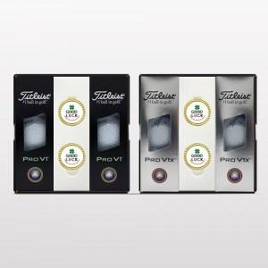

【상세/제작정보】

【인쇄/포장옵션】 | 풀칼라 / 포장지포장

【공급단가】 | 수량 | 10~ | 50~ | 100~ | 300~ | 500~
*VAT별도 | 단가 | 52,200원 | 51,330원 | 50,020원 | 49,150원 | 47,850원

【상품 URL】 | https://dev.easy1.co.kr:443/src/goods_detail.php?gdno=32424

